サイズ ・付属
 | Instruction Sheets
Sample |  |  |  |  |  | 1.サイズ・付属 |  |  |  |  |  |  | DATE | 2025 |  | year | 11 | month | 20 |  | day |  |  | Sim inc
 |  |  |  |  |  |  |  |  |  |  |  |  |  |  |  | 年 |  | 月 |  |  | 日 | sim@simtokyo.com

Contract No. |  | Description |  |  |  | Sample No. | Style No. |  |  |  | Store | Shipper |  |  | Factory |  | Brand | Person in charge |  | Confirmed by |  | Planning Company |  |  |  | Printed by
契約番号 |  | 商品名 |  |  |  | 見本品番 | 確定品番 |  |  |  | 販売先 | 契約先 |  |  | 工場名 |  | 商標 | 担当者 |  | 確認 |  | 企画会社 |  |  |  | 作成者
--- |  | Mens Easy Twill Pants |  |  |  | 26sCR-P101 | --- |  |  |  |  | -- |  |  | --- |  |  |  |  | --- |  | Sim inc |  |  |  | imamura

素材 |  |  |  |  | 組成 |  |  |  | 生地方向 ：差し込み 可能 |  |  |  |  |  |  | 洗い加工 |  |  |  | 備考
 |  |  |  |  |  |  |  |  | 裁断： 着内同方向組み合わせ 横裁断 /毛並無し |  |  |  |  |  |  | 有り
 |  |  |  |  |  |  |  |  | 柄合わせ ： 無し |  |  |  |  |  | パターンNo | 26sCR-P101-1st |  | 枚数 | 8P
絵 型 |  |  |  |  |  |  |  |  |  |  |  |  | 位置/サイズ |  |  | L(64) |  |  |  | 許容 | 各 寸 法
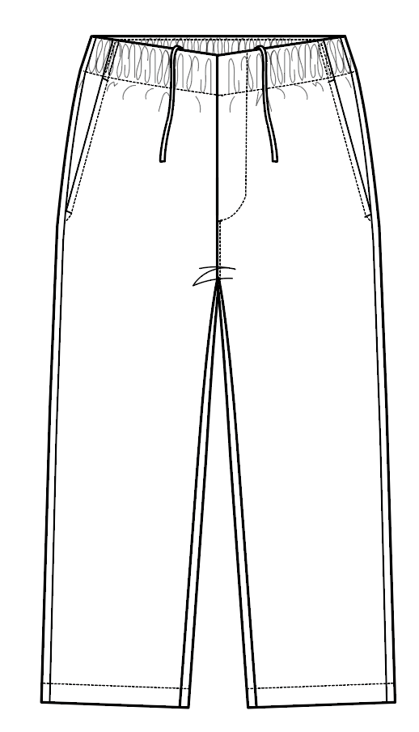
 |  |  |  |  |  |  |  |  |  |  |  |  |  |  |  | 1st |  |  |  | 範囲 |  | M | L | LL
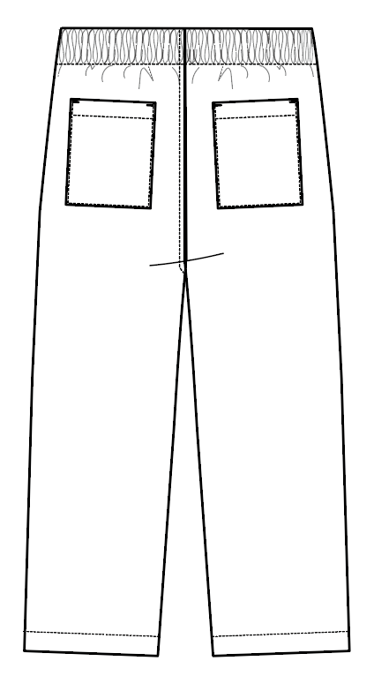
 |  |  |  |  |  |  |  |  |  |  |  |  | 1 | ウエスト上端 |  | 80 |  |  |  |  |  | 75 | 80 | 85
 |  |  |  |  |  |  |  |  |  |  |  |  | 2 | ウエスト付け寸法 |  | 112 |  |  |  |  |  | 106 | 112 | 118
 |  |  |  |  |  |  |  |  |  |  |  |  | 3 | ヒップ わたり上10cm位置 |  | 118 |  |  |  |  |  | 112 | 118 | 124
 |  |  |  |  |  |  |  |  |  |  |  |  | 4 | 前股上/ﾍﾞﾙﾄ込み |  | 32 |  |  |  |  |  | 31 | 32 | 33
 |  |  |  |  |  |  |  |  |  |  |  |  | 5 | 後股上/ﾍﾞﾙﾄ込み |  | 39 |  |  |  |  |  | 38 | 39 | 40
 |  |  |  |  |  |  |  |  |  |  |  |  | 6 | 渡り巾 |  | 36.5 |  |  |  |  |  | 35 | 36.5 | 38
 |  |  |  |  |  |  |  |  |  |  |  |  | 7 | 膝 巾/内股30C下 |  | 26.5 |  |  |  |  |  | 25.5 | 26.5 | 27.5
 |  |  |  |  |  |  |  |  |  |  |  |  | 8 | 裾 巾 |  | 20.5 |  |  |  |  |  | 19.8 | 20.5 | 21.2
 |  |  |  |  |  |  |  |  |  |  |  |  | 9 | 股 下/直下 |  | 70 |  |  |  |  |  | 70 | 70 | 70
 |  |  |  |  |  |  |  |  |  |  |  |  | 10 | ウエストステッチ巾 |  | 3.8 |  |  |  |  |  | 3.8 | 3.8 | 3.8
 |  |  |  |  |  |  |  |  |  |  |  |  | 11
 |  |  |  |  |  |  |  |  |  |  |  |  | 12 | 腰ポケット口(カンヌキ間) |  | 15.5 |  |  |  |  |  | 15 | 15.5 | 16
 |  |  |  |  |  |  |  |  |  |  |  |  | 13 | 後ポケット口 |  | 16 |  |  |  |  |  | 15.5 | 16 | 16.5
 |  |  |  |  |  |  |  |  |  |  |  |  | 14 | 後ポケット丈 |  | 18 |  |  |  |  |  | 17.5 | 18 | 18.5
 |  |  |  |  |  |  |  |  |  |  |  |  | 15
 |  |  |  |  |  |  |  |  |  |  |  |  | 16 | ウエスト紐 |  | 145 |  |  |  |  |  | 140 | 145 | 150
 |  |  |  |  |  |  |  |  |  |  |  |  | 17
 |  |  |  |  |  |  |  |  |  |  |  |  | 18
 |  |  |  |  |  |  |  |  |  |  |  |  | 19
 |  |  |  |  |  |  |  |  |  |  |  |  | 20
 |  |  |  |  |  |  |  |  |  |  |  |  | 21
 |  |  |  |  |  |  |  |  |  |  |  |  | 22
 |  |  |  |  |  |  |  |  |  |  |  |  | 23
 |  |  |  |  |  |  |  |  |  |  |  |  | 24
 |  |  |  |  |  |  |  |  |  |  |  |  | 25
 |  |  |  |  |  |  |  |  |  |  |  |  | 26
 |  |  |  |  |  |  |  |  |  |  |  |  | 27
 |  |  |  |  |  |  |  |  |  |  |  |  | 28
注意事項 |  |  |  |  |  |  |  |  |  |  |  |  | 29
 |  |  |  |  |  |  |  |  |  |  |  |  | 30

color/付属 |  |  | 表地 | 芯地 |  | スレキ |  | 平ゴム |  | スピンドル |  |  |  |  |  |  |  |  | パッチ |  | ステッチ |  | 本縫い |  | ロック | カンヌキ | ホール
 | 品番 |  |  |  |  |  |  | 40mm |  |  |  |  |  |  |  |  |  |  |  |  | 30/3番手 |  | 50/3番手 |  | 50/3番手 | 50/3番手 | 30/3番手
カラーコード | 数量 |  |  |  |  |  |  | 0.82m |  | 145cm
#00 |  |  |  |  |  |  |  |  |  |  |  |  |  |  |  |  |  |  |  |  | 身生地同色

#
#
#
#
#
使用箇所 |  |  | デザイン 管理表参照 |  |  |  |  | ウエスト |  | ウエスト |  |  |  |  |  |  |  |  |  |  | 指示位置

手配先 |  |  |  |  |  |  |  |  |  |  |  |  |  |  |  |  |  |  |  |  | Gunzetal台帳より

縫製指示
 | Instruction Sheets
Sample |  |  | 2. 縫 製 仕 様 |  |  |  | DATE | 2025 |  | year | 11 | month | 20 |  | day |  | Sim inc
 |  |  |  |  |  |  |  |  |  |  |  |  |  |  |  | sim@simtokyo.com

Contract No. |  | Description | Sample No. | Style No. | Store | Shipper |  |  | Factory |  | Brand | Person in charge |  | Confirmed by |  | Planning Company |  | Printed by
契約番号 |  | 商品名 | 見本品番 | 確定品番 | 販売先 | 契約先 |  |  | 工場名 |  | 商標 | 担当者 |  | 確認 |  | 企画会社 |  | 作成者
--- |  | Mens Easy Twill Pants | 26sCR-P101 | --- | 0 | -- |  |  | --- |  |  |  |  | --- |  | Sim inc |  | imamura | 部分は入力不可

股ぐり
ロック始末
左高
コバst
CBゴム接ぎ
左高
縦カンヌキ

閉じコバST

腰ポケット口
0.5cmST
両端カンヌキ

後ポケット口
三つ折り
2.0cmST
両端横カンヌキ
周囲ロック始末
二つ折り
コバST

飾り見返し押さえst
3.5cmst
あきみせなし

脇
ロック始末
後高

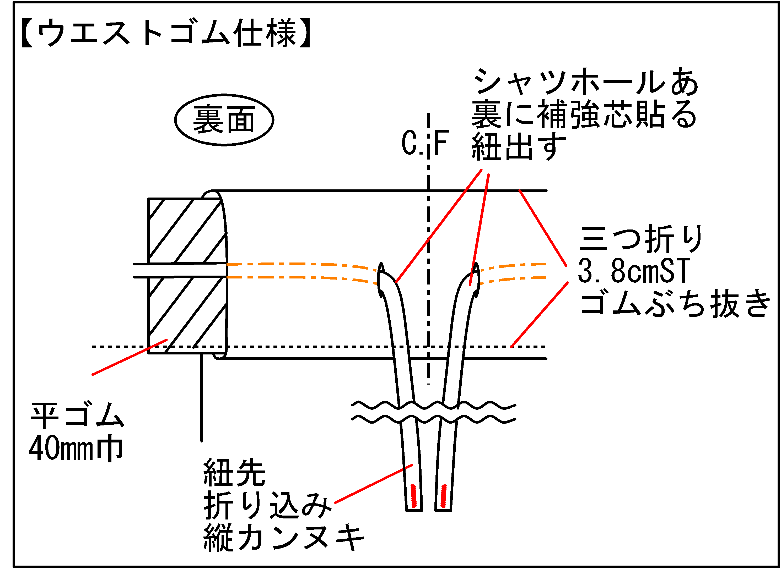

股下
ロック始末
前高
0.2cmST

裾
三つ折り
2.0cmST

パーツリスト
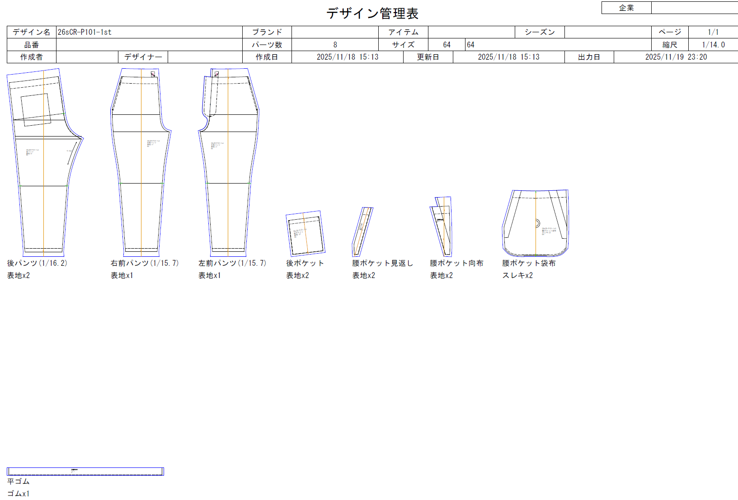
 | Instruction Sheets
Sample |  |  | 3. パーツリスト |  |  |  | DATE | 2025 |  | year | 11 | month | 20 |  | day |  | Sim inc
 |  |  |  |  |  |  |  |  |  |  |  |  |  |  |  | sim@simtokyo.com

Contract No. |  | Description | Sample No. | Style No. | Store | Shipper |  |  | Factory |  | Brand | Person in charge |  | Confirmed by |  | Planning Company |  | Printed by
契約番号 |  | 商品名 | 見本品番 | 確定品番 | 販売先 | 契約先 |  |  | 工場名 |  | 商標 | 担当者 |  | 確認 |  | 企画会社 |  | 作成者
--- |  | Mens Easy Twill Pants | 26sCR-P101 | --- | 0 | -- |  |  | --- |  |  |  |  | --- |  | Sim inc |  | imamura | 部分は入力不可

